Hoja1
Fecha | Disponibles | Ocupadas | Reservadas | Mesa Asignada | Orden De Platillo Por Mesa | Precio Por Consumo
19-Jul-18 | 2 | 7 | 8 | DISP | 4 | Q108
20-Jul-18 | 1 | 7 | 0 | ocup | 5 | Q160
21-Jul-18 | 1 | 6 | 2 | ocup | 2 | Q162

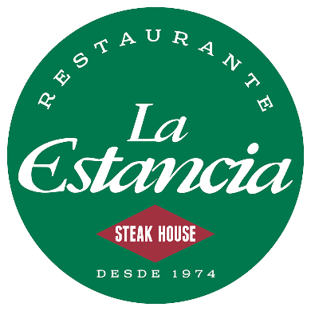
nombre de la mesa | disposcion de la mesa | Orden Por Mesa De Producto | PRECIO
Mesa1 | DISP | 1 | Q160
Mesa2 | ocup | 2 | Q54
Mesa3 | RES | 3 | Q76
Mesa4 | DISP | 2 | Q54
Mesa5 | ocup | 1 | Q160
Mesa6 | ocup | 3 | Q76
Mesa7 | ocup | 1 | Q160
Mesa8 | ocup | 3 | Q76
Mesa9 | ocup | 1 | Q160
Mesa10 | ocup | 2 | Q54

numero | platos
1 | PIZZA | Q160
2 | POLLO | Q54
3 | LOMO | Q76
4 | CARNE | Q100

